2018_08_data
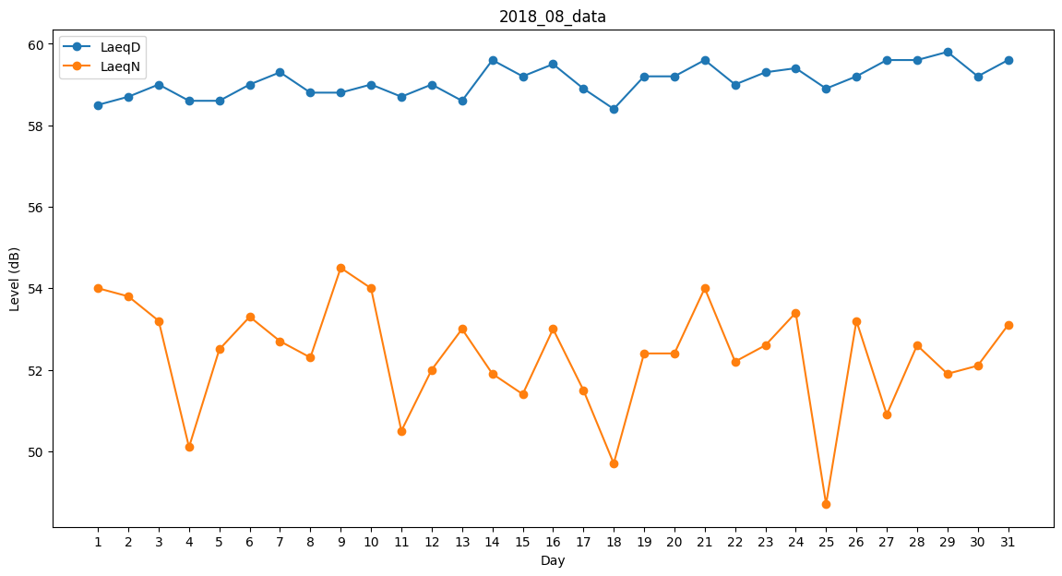
Day | LaeqD | LaeqN
1 | 58.5 | 54
2 | 58.7 | 53.8
3 | 59 | 53.2
4 | 58.6 | 50.1
5 | 58.6 | 52.5
6 | 59 | 53.3
7 | 59.3 | 52.7
8 | 58.8 | 52.3
9 | 58.8 | 54.5
10 | 59 | 54
11 | 58.7 | 50.5
12 | 59 | 52
13 | 58.6 | 53
14 | 59.6 | 51.9
15 | 59.2 | 51.4
16 | 59.5 | 53
17 | 58.9 | 51.5
18 | 58.4 | 49.7
19 | 59.2 | 52.4
20 | 59.2 | 52.4
21 | 59.6 | 54
22 | 59 | 52.2
23 | 59.3 | 52.6
24 | 59.4 | 53.4
25 | 58.9 | 48.7
26 | 59.2 | 53.2
27 | 59.6 | 50.9
28 | 59.6 | 52.6
29 | 59.8 | 51.9
30 | 59.2 | 52.1
31 | 59.6 | 53.1

